关系图
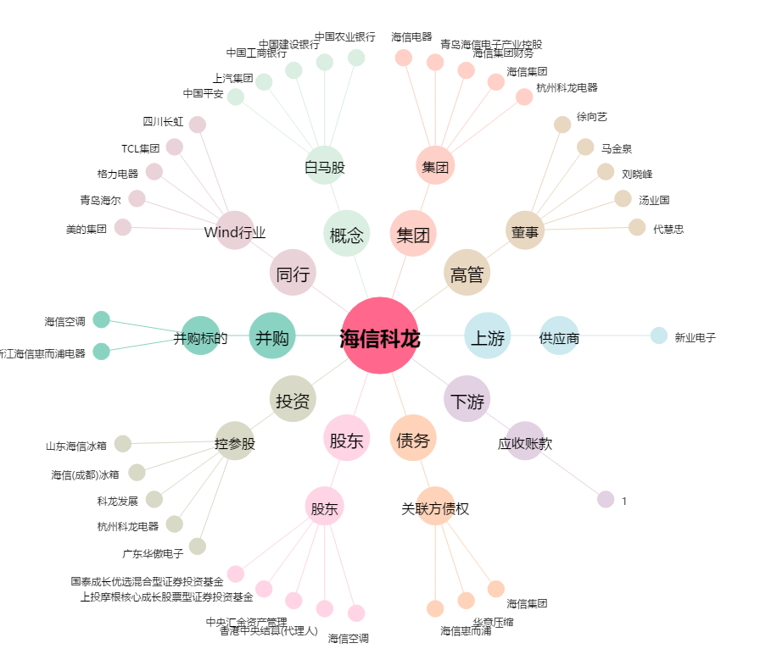
海信科龙[000921.SZ] - 关系概览图

